Sheet2
1）HRsword 查看进程中句柄表
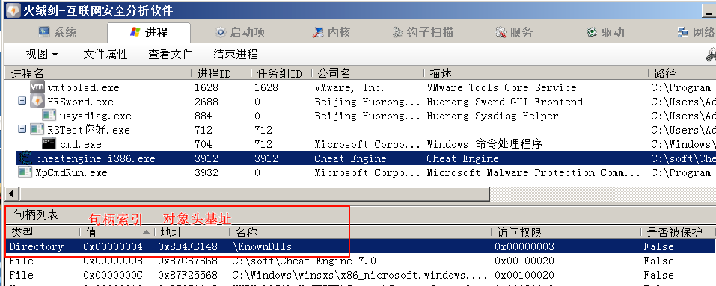

2）windbg 查询
kd> !process 0 0 cheatengine-i386.exe
PROCESS 8780d538 SessionId: 1 Cid: 0f48 Peb: 7ffdf000 ParentCid: 0f34
DirBase: bf39b5a0 ObjectTable: a7371720 HandleCount: 165.
Image: cheatengine-i386.exe

kd> dt _eprocess 8780d538
ntdll!_EPROCESS
+0x000 Pcb : _KPROCESS
+0x098 ProcessLock : _EX_PUSH_LOCK
+0x0a0 CreateTime : _LARGE_INTEGER 0x01dae8c8`865dd67f
+0x0a8 ExitTime : _LARGE_INTEGER 0x0
+0x0b0 RundownProtect : _EX_RUNDOWN_REF
+0x0b4 UniqueProcessId : 0x00000f48 Void
+0x0f4 ObjectTable : 0xa7371720 _HANDLE_TABLE

kd> dt _HANDLE_TABLE 0xa7371720
ntdll!_HANDLE_TABLE
+0x000 TableCode : 0x9aa28000 | // 句柄表基址
+0x004 QuotaProcess : 0x8780d538 _EPROCESS |  | // 所属进程
+0x008 UniqueProcessId : 0x00000f48 Void

kd> dt _object_header 8d4fb131&0xfffffff8 | // 第三位置零
nt!_OBJECT_HEADER
+0x000 PointerCount : 0n77
+0x004 HandleCount : 0n39
+0x004 NextToFree : 0x00000027 Void
+0x008 Lock : _EX_PUSH_LOCK
+0x00c TypeIndex : 0x3 '' | // 对象类型表的索引
+0x00d TraceFlags : 0 ''
+0x00e InfoMask : 0xa ''

kd> dd ObTypeIndexTable
83f83900 00000000 bad0b0b0 86546800 86546738
83f83910 86546670 865d7040 865d7f78 865d7eb0
83f83920 865d7de8 865d7d20 865d7c58 865d75a0

kd> dt _object_type 86546738
ntdll!_OBJECT_TYPE
+0x000 TypeList : _LIST_ENTRY [ 0x86546738 - 0x86546738 ]
+0x008 Name : _UNICODE_STRING "Directory"
+0x010 DefaultObject : 0x83f82be0 Void
+0x014 Index : 0x3 ''

